关系图
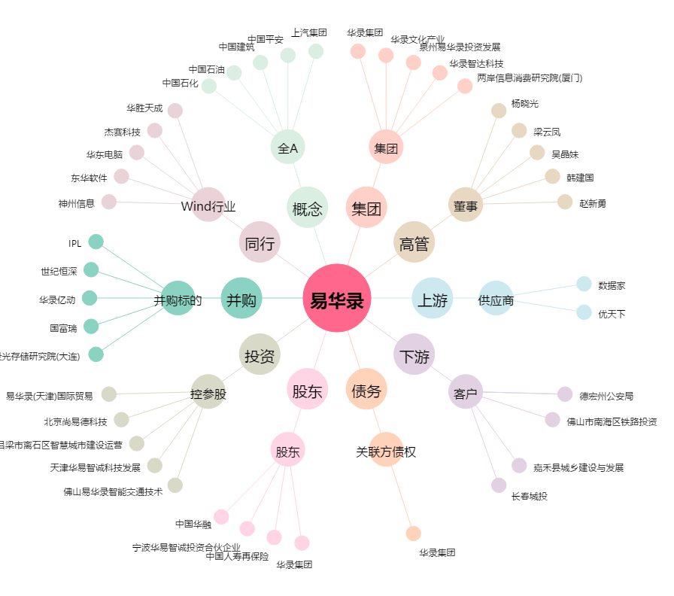
易华录[300212.SZ] - 关系概览图

